Analysis
销售仪表盘（公式驱动）
快速入口： | 打开交互版（HTML） | 打开 PDF 版本
区域选择： | 华东 | 产品选择： | Alpha | 关键指标 | 值
情景选择： | 基准 |  |  | 24个月累计收入
月度收入(元) |  |  |  | 最近12个月同比(收入)
月份 | 收入 | 环比 | 产品收入(元) | 波动率(环比标准差)

月度收入趋势（按区域筛选）
 | 收入
2024-01 | 1569530
2024-02 | 1802966
2024-03 | 2094359
2024-04 | 1938900
2024-05 | 2124368
2024-06 | 1809056
2024-07 | 1591262
2024-08 | 1436493
2024-09 | 1283919
2024-10 | 1206506
2024-11 | 1287290
2024-12 | 1332519
2025-01 | 1748276.25
2025-02 | 2017067.85
2025-03 | 2139084.15
2025-04 | 2213979.6
2025-05 | 2112317.55
2025-06 | 1914902.85
2025-07 | 1749527.85
2025-08 | 1491957.6
2025-09 | 0
2025-10 | 1379749.35
2025-11 | 1318061.85
2025-12 | 1366586.55

产品累计收入（当前区域）
 | 累计收入(元)
Alpha | 6864570.2025
Beta | 7715161.805
Gamma | 8698248.7075
Delta | 8948375.8725
Epsilon | 8330592.985

产品收入排行（当前区域）
产品 | 累计收入(元)
Alpha
Beta
Gamma
Delta
Epsilon

月度收入趋势（区域+产品）

Explain
Explain / 方法说明（给人看的 Excel）

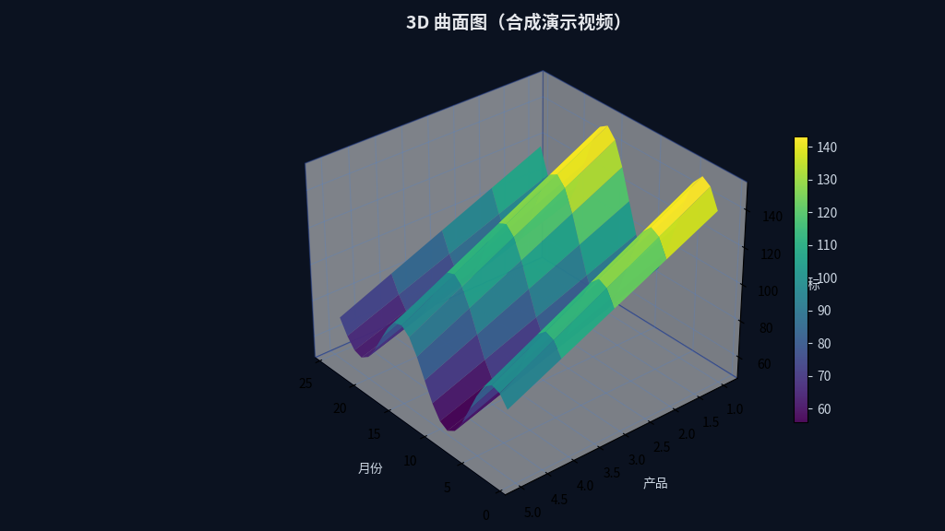
1) 这份模型展示了什么？
• 多表联动：Data（明细）→ Analysis（仪表盘）
• 情景（Scenario）驱动：选择“基准/乐观/压力”，通胀与折扣会联动影响单价与收入
• 数据质量门禁：QualityGate 给出 PASS/FAIL
• 外部联动：Analysis 页提供本地 HTML / PDF / PPT 入口（超链接）

2) 关键公式链路（示例）
Data!E（单价） = 基准单价 × (1+通胀)^(年份差) × (1-折扣)
Data!F（收入） = 销量 × 单价
Analysis!B（按月收入） = SUMIFS(Data!收入, 区域, 选中区域, 日期=当月)

